Table de saut
 |  | Exercice juge 6ème | Table de saut | 2026 | RÉSULTAT | 0/30

A | Dans la colonne A, mettre un X dans la case correspondant à votre réponse (une seule réponse par question)

1 | Cochez la bonne définition de la lune salto AV Groupé :

 | Renversement AV dans le 1er envol et salto AR Groupé dans le 2ème envol |  |  |  |  | IMGS3
 | Renversement AV avec 1/2 tour dans le 1er envol et salto AV Groupé dans le 2ème envol
 | Renversement AV dans le 1er envol et salto AV carpé dans le 2ème envol
 | Renversement AV dans le 1er envol et salto AV Groupé dans le 2ème envol

 | Cochez la bonne définition du Tsukahara Groupé :

 | Renversement AV dans le 1er envol et salto AR Groupé dans le 2ème envol |  |  |  |  | IMGS3
 | Renversement AV avec 1/4 ou 1/2 tour dans le 1er envol et salto AR Groupé dans le 2ème envol
 | Renversement AV avec 1/4 ou 1/2 dans le 1er envol et salto AV carpé dans le 2ème envol
 | Renversement AV dans le 1er envol et salto AV Groupé dans le 2ème envol

3 | Cochez la bonne définition de la lune vrille :

 | Renversement AV dans le 1er envol et 1 Tour 540° dans le 2ème envol |  |  |  |  | IMGS3
 | Renversement AV avec 1/2 tour dans le 1er envol et 1 Tour 360° dans le 2ème envol
 | Renversement AV dans le 1er envol et 1 Tour 360° dans le 2ème envol
 | Renversement AV dans le 1er envol et 1/2 Tour 180° dans le 2ème envol

4 | Quelle est la pénalité pour déviation par rapport à l'axe de réception ?

 | 0,50 Pt sur la note E |  |  |  |  | IMGS3
 | 0,30 Pt sur la note E
 | 0,10 Pt ou 0,30 Pt sur la note E
 | 0,10 Pt sur la note E

5 | La gymnaste réalise un 2ème saut différent du 1er saut mais faisant partie de la grille des 6èmes. Que faites vous ?

 | Pénalité de 0,80 Pt sur la note E |  |  |  |  | IMGS3
 | Le 2ème saut est nul. La gymnaste est notée sur le 1er saut
 | Sans pénalité
 | Pénalité de 0,50 Pt sur la note E

6 | Quelles peuvent-être les pénalités pour manque de dynamisme ?

 | 0,10 Pt, 0,30 Pt ou 0,50 Pt sur la note E |  |  |  |  | IMGS3
 | 0,10 Pt sur la note E
 | 0,30 Pt sur la note E
 | 0,50 Pt sur la note E

7 | Cochez le saut "Renversement AV avec 1/2 tour dans le 1er envol, salto AR carpé dans le 2ème envol".

 | 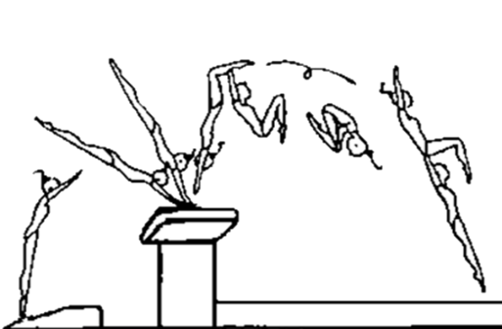 |  |  |  |  | IMGS3
 | 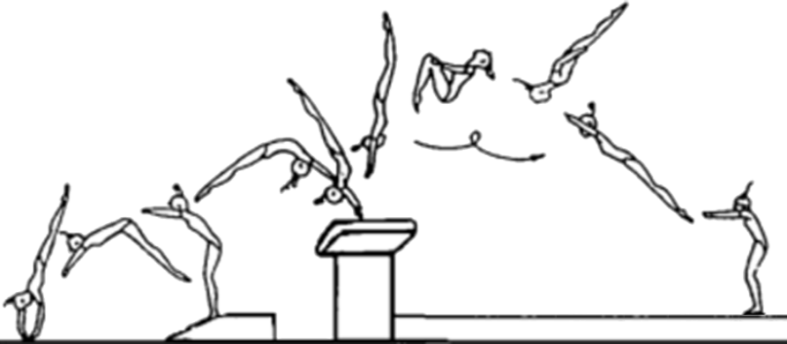
 | 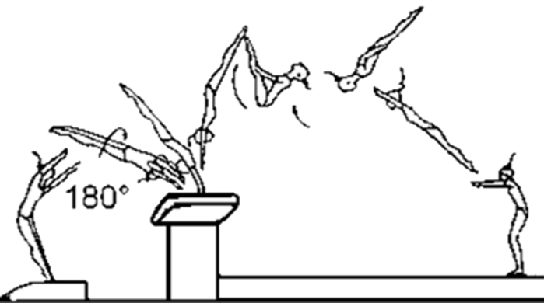
 | 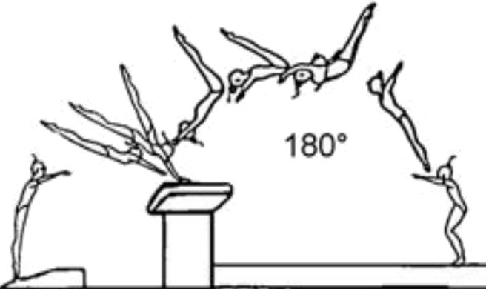

8 | Le saut réalisé est considéré comme nul, cochez la bonne réponse :

 | La gymnaste pose une seule main sur la table |  |  |  |  | IMGS3
 | La gymnaste réalise la lune carpée, le carpé dans la phase descendante
 | La réception du tsukahara se fait pieds puis genoux
 | Dans le saut 1/2-1/2 la réception est inférieure à 1/4 de tour

9 | Donnez la valeur du renversement AV avec 1 tour 360° dans le 2ème envol :

 | 12,00 Pts |  |  |  |  | IMGS3
 | 12,50 Pts
 | 13,00 Pts
 | 11,70 Pts

10 | Donnez la valeur de la lune carpée avec 1/2 Tour :

 | 11,70 Pts |  |  |  |  | IMGS3
 | 12,50 Pts
 | 13,00 Pts
 | 12,00 Pts

11 | Donnez la valeur du Tsukahara groupé :

 | 13,00 Pts |  |  |  |  | IMGS3
 | 12,50 Pts
 | 11,70 Pts
 | 12,00 Pts

12 | Dans quelle phase du saut se trouve la pénalité "Angle des épaules" ?

 | 1er envol |  |  |  |  | IMGS3
 | Réception
 | 2ème envol
 | Impulsion

13 | Dans quelle phase du saut se trouve la pénalité "Hauteur insuffisante" ?

 | 1er envol |  |  |  |  | IMGS3
 | Réception
 | 2ème envol
 | Impulsion

14 | La gymnaste annonce le saut Tsukahara tendu et réalise le saut Tsukahara groupé. Que faites-vous ?

 | 0,80 Pt sur la note E |  |  |  |  | IMGS3
 | 0,50 Pt sur la note E
 | Saut nul
 | Sans pénalité

15 | Cochez la lune vrille :

 | 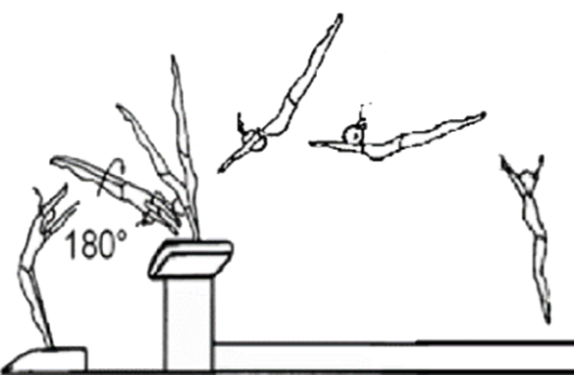 |  |  |  |  | IMGS3
 | 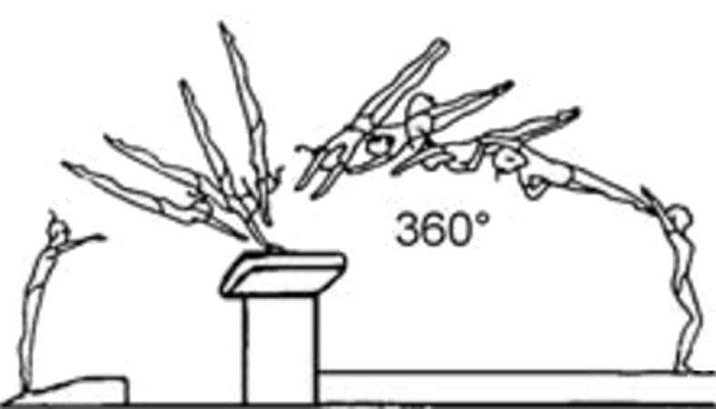
 | 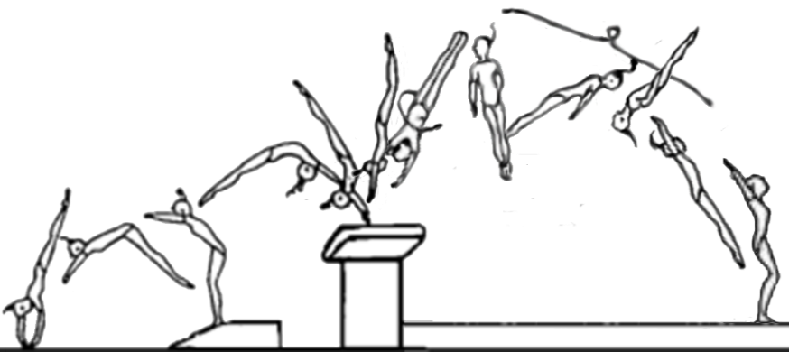
 | 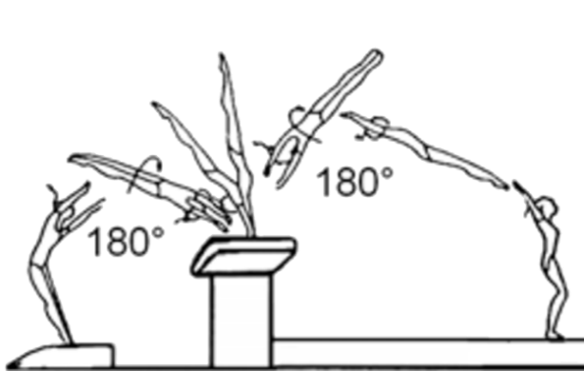

16 | Quelle est la pénalité pour "Longueur insuffisante" ?

 | 0,80 Pt sur la note E |  |  |  |  | IMGS3
 | 0,50 Pt sur la note E
 | 0,10 Pt, 0,30 Pt ou 0,50 Pt sur la note E
 | 0,10 Pt ou 0,30 Pt sur la note E

17 | Quelle est la pénalité pour "Pas de passage à la verticale" ?

 | 0,10 Pt sur la note E |  |  |  |  | IMGS3
 | 0,80 Pt sur la note E
 | 0,50 Pt sur la note E
 | Saut Nul

18 | Quelle est la pénalité pour "Manque de maintien de la position corps tendu" ?

 | 0,80 Pt sur la note E |  |  |  |  | IMGS3
 | 0,10 Pt ou 0,30 Pt sur la note E
 | 0,50 Pt sur la note E
 | 0,10 Pt sur la note E

19 | Dans quelle phase du saut se trouve la pénalité "Manque de maintien de la position corps tendu" ?

 | 1er Envol |  |  |  |  | IMGS3
 | Réception
 | 2ème envol
 | Impulsion

20 | Quelle est la pénalité pour "Appuis décalés alternatifs des mains" ?

 | 0,80 Pt sur la note E |  |  |  |  | IMGS3
 | 0,10 Pt, 0,30 Pt ou 0,50 Pt sur la note E
 | 0,10 Pt ou 0,30 Pt sur la note E
 | 0,30 Pt sur la note E

21 | La gymnaste est-elle pénalisée si elle réalise un tsukahara carpé avec appui décalé des mains ?

 | Oui |  |  |  |  | IMGS3
 | Non

22 | La gymnaste annonce 1/2-1 tour, pose ses mains à 90° sur la table et 1 tour dans le 2ème envol. Que faites-vous ?

 | 0,10 Pt sur la note E |  |  |  |  | IMGS3
 | 0,30 Pt sur la note E
 | 0,50 Pt sur la note E
 | Saut nul

23 | Quel est le saut avec une rotation longitudinale dans le 2ème envol ?

 | Tsukahara groupé |  |  |  |  | IMGS3
 | Lune carpée
 | Lune vrille
 | Yurchenko groupé

24 | Quel est le saut avec une rotation transversale dans le 2ème envol ?

 | Lune carpée |  |  |  |  | IMGS3
 | Lune carpé 1/2 tour
 | Yurchenko groupé
 | 1/2-1/2

25 | La gymnaste annonce une Lune carpée et réalise une Lune. Que faites-vous ?

 | 0,10 Pt sur la note E |  |  |  |  | IMGS3
 | 0,10 Pt ou 0,30 Pt sur la note E
 | 0,30 Pt ou 0,50 Pt sur la note E
 | Saut nul

26 | La gymnaste annonce lune vrille, elle commence la rotation de la vrille trop tôt. Que faites-vous ?

 | 0,10 Pt sur la note E |  |  |  |  | IMGS3
 | 0,10 Pt ou 0,30 Pt sur la note E
 | 0,30 Pt ou 0,50 Pt sur la note E
 | Saut nul

27 | Cochez le saut "Renversement AV au 1er envol et carpé 1/2 tour pendant le 2ème envol.

 | 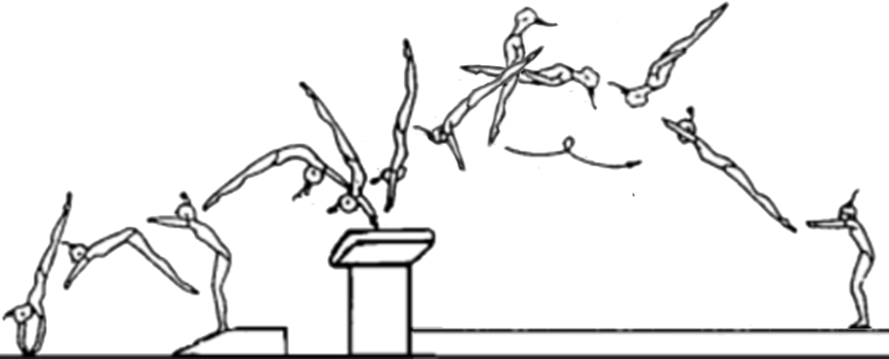 |  |  |  |  | IMGS3
 | 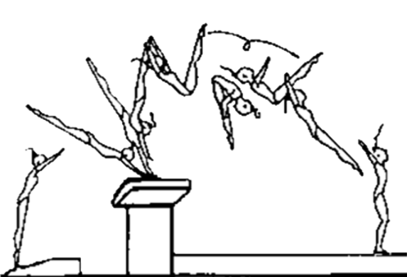

 | 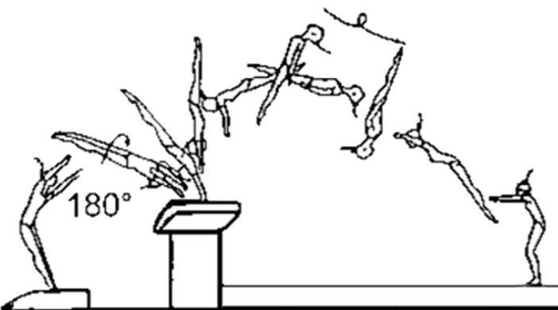

28 | La gymnaste pose une seule main sur la table de saut. Que faites-vous ?

 | 1,00 Pt sur la note E |  |  |  |  | IMGS3
 | Saut nul
 | 0,80 Pt sur la note E
 | 2,00 Pts sur la note E

29 | La gymnaste annonce lune vrille, elle réalise une rotation de la vrille incomplète de 30°. Que faites-vous ?

 | 0,10 Pt sur la note E |  |  |  |  | IMGS3
 | 0,10 Pt ou 0,30 Pt sur la note E
 | 0,30 Pt ou 0,50 Pt sur la note E
 | Saut nul

30 | La gymnaste réalise Tsukahara groupé et après une réception en déséquilibre touche la table de saut. Que faites-vous ?

 | 0,10 Pt sur la note E |  |  |  |  | IMGS3
 | 0,30 Pt sur la note E
 | 0,50 Pt sur la note E
 | 1,00 Pt sur la note E

